链家案例
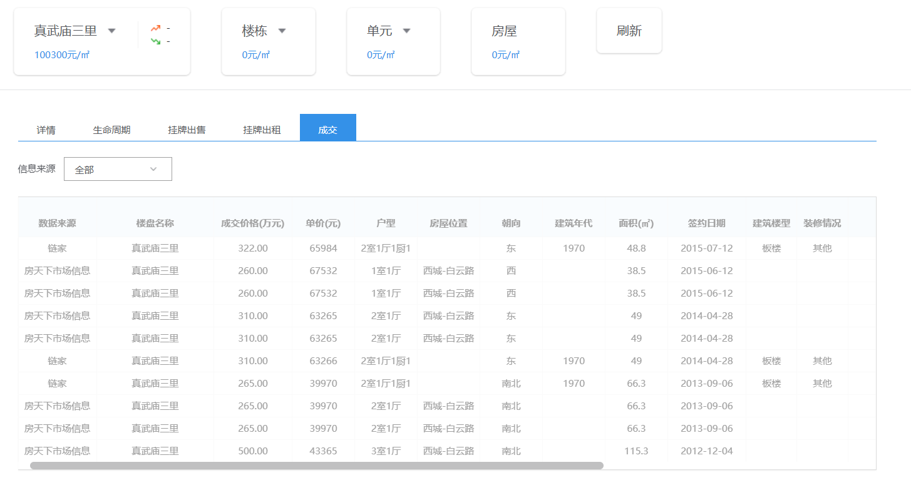

 | 真武庙二里 | 85.6 | 南 | 1990 | 67758 | 2013-10-21
 |  | 66.3 | 南北 | 1956 | 59880 | 2013-10-16
 |  | 51.9 | 西 | 1995 | 64740 | 2013-10-16

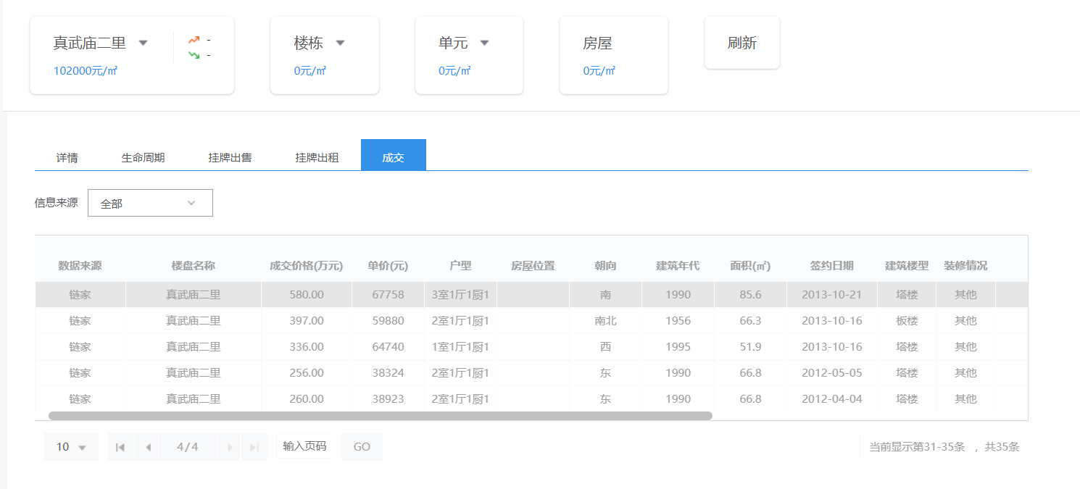

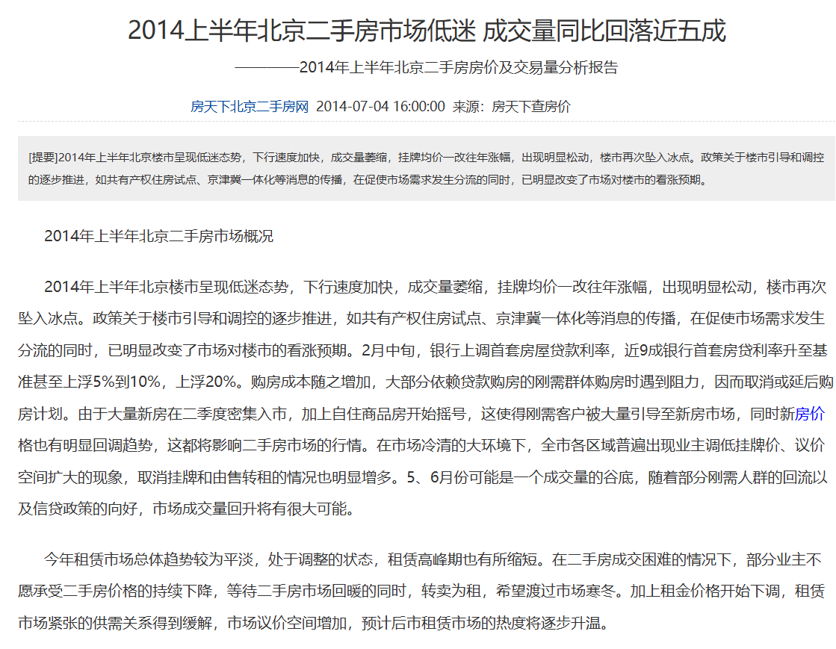

https://esf.fang.com/newsecond/news/13197669_3.htm

